5 Validatie lijst
Excel cursus gevorderd
Valideren op 4 manieren
Opdracht: Het valideren wordt hier in 4 methodes ingesteld (zie voorbeeld indien nodig)
Getallen | Lijst intern | Eigen lijst | Lijst extern
Hier mogen alleen getallen t/m 10 | Waarden uit een lijst in hetzelfde werkblad | Gegevens zelf in de bron typen met ; als scheidingteken | Hier kunnen gegevens uit een ander tabblad worden gehaald
8 | melk | Verkoop | schroef

Getallen valideren |  |  |  | boter
Klik in de cel waar de gegevens worden uitgeklapt via een puldown menu (bv A26) |  |  |  | melk
Gegevens tabblad - Gegevensvalidatie - Tabblad Instellingen - Geheel getal in 1e Toestaan venster kiezen |  |  |  | eieren
Waarden instellen: Gegeven: tussen 1 (minimum) en 10 (maximum) - OK |  |  |  | Koek
Bestaande lijst valideren |  |  |  | mee
Gegevens tabblad - Gegevensvalidatie - Tabblad Instellingen - Lijst kiezen in 1e Toestaan venster |  |  |  | pudding
Daarna gewenste bestaande bron selecteren bv I9 t/m I18 |  |  |  | snoep
Eigen lijst valideren |  |  |  | nootjes
Gegevens tabblad - Gegevensvalidatie - Tabblad Instellingen - Lijst kiezen in 1e Toestaan venster |  |  |  | Bier
Typ alle gewenste onderdelen in het venster gescheiden door een ; (zie voorbeeld) |  |  |  | wijn
Gegevens uit een lijst in een ander blad valideren
Lijst uit een ander werkblad uit een Office versie lager dan 2010 kan alleen door de reeks een naam te defineren:
Selecteer de externe gegevens (Eerst tabblad Validatie exteren lijst zichtbaar maken) - Formules - Naam defineren - Naam geven - OK
Gegevens tabblad - Gegevensvalidatie - Tabblad Instellingen - Lijst kiezen in 1e Toestaan venster
Typ = en de naam die er is gekozen voor de reeks in 2e venster Bron - OK
Getallen | Lijst intern | Eigen lijst | Lijst extern
Beoordeling | Kies uw menu | Welke afdeling | Kies gereedschap

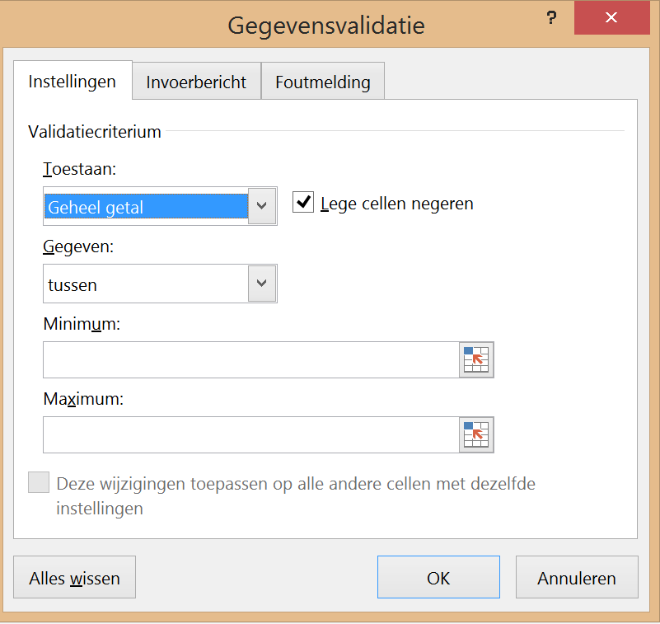
Indien nodig kunt u kiezen voor invoerbericht als er in de cel geklikt wordt via tab Invoerbericht
Ook kunt u met tab Foutmelding een blokkering of melding instellen

